Overview
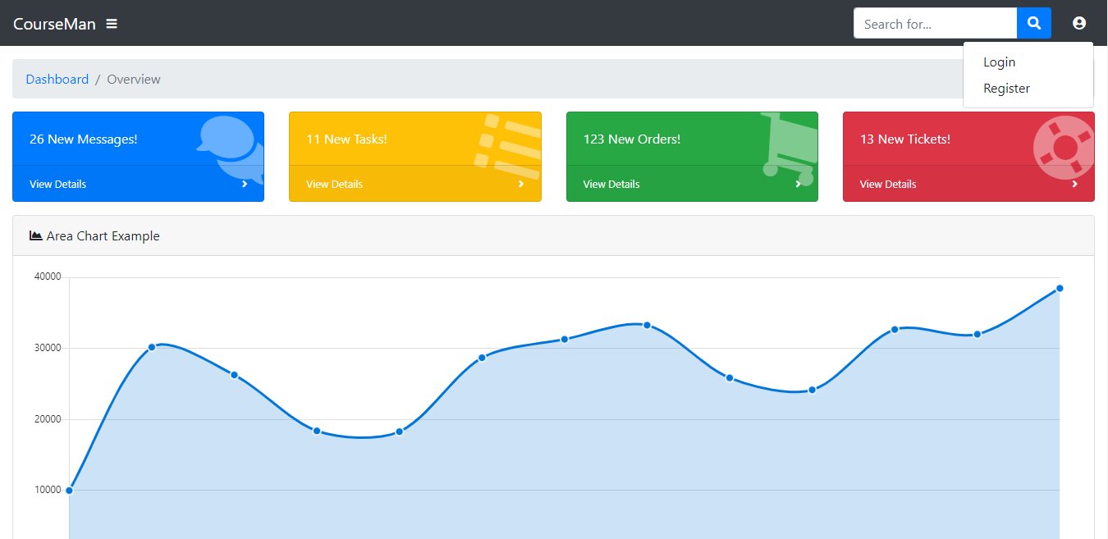

 | Giao diện khi truy cập

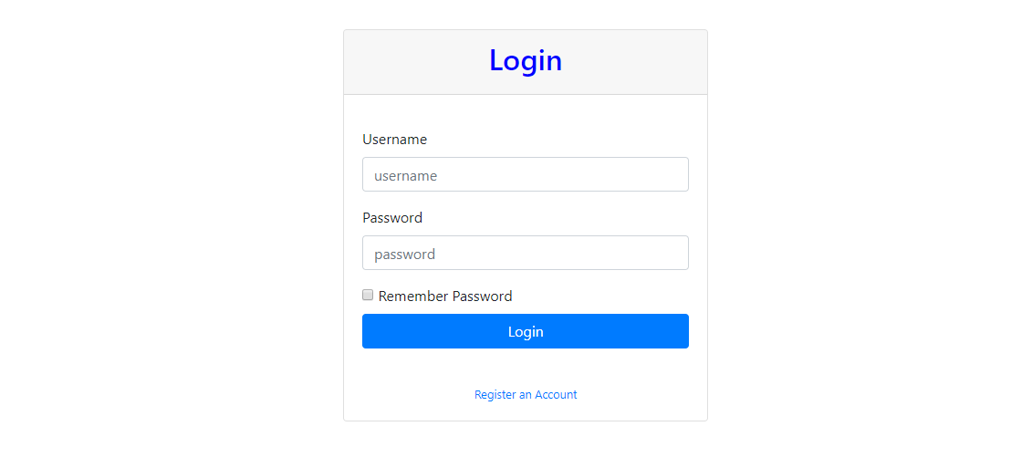

 | Giao diện đăng nhập
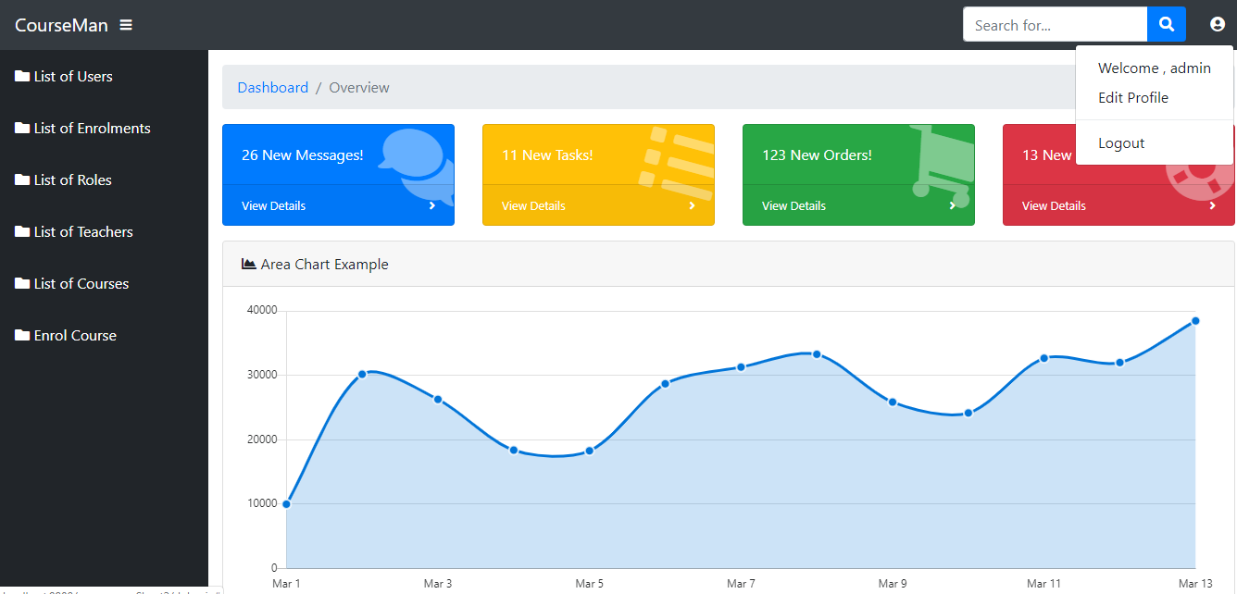

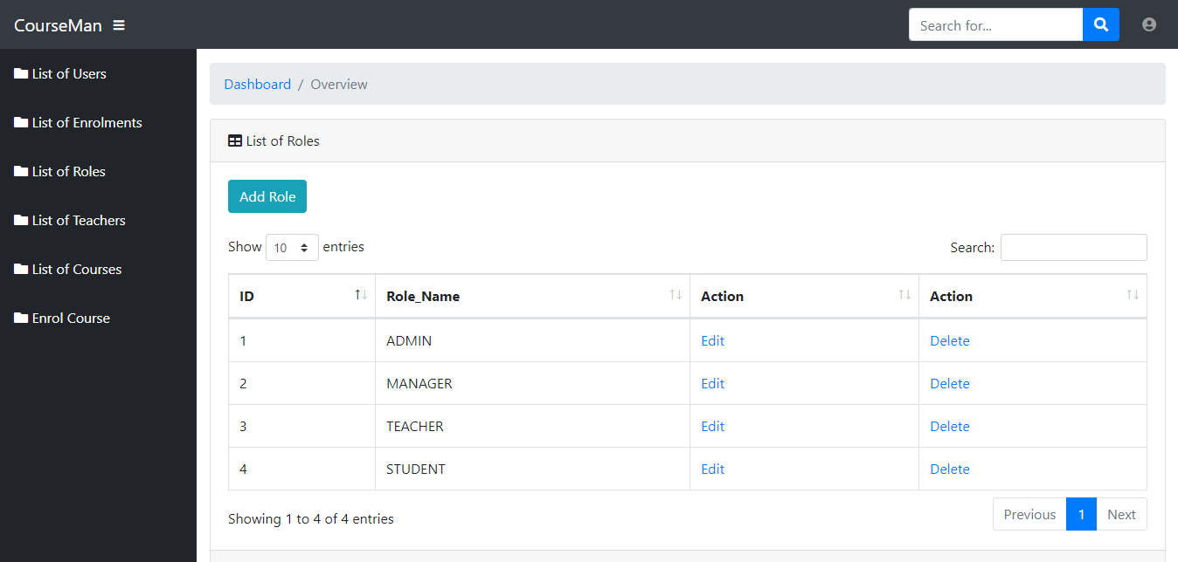
 | Giao diện khi đăng nhập với quyền ADMIN

 | Giao diện hiển thị tất cả các Role
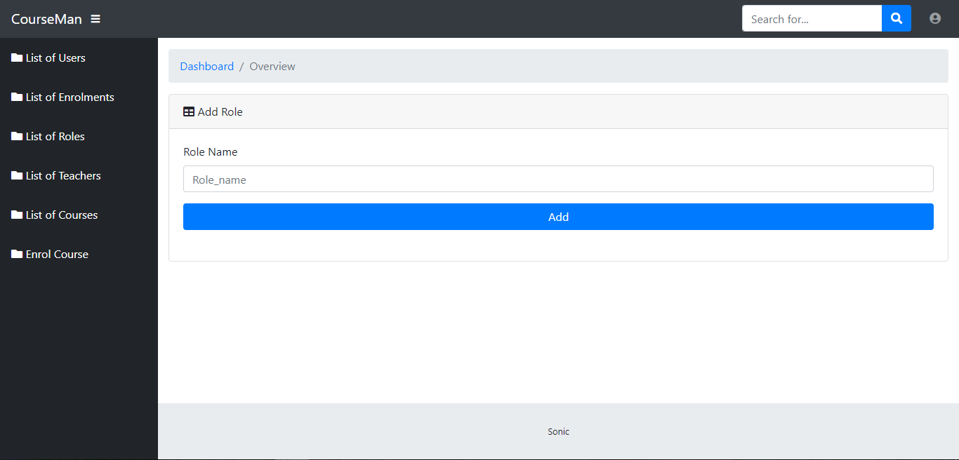

 |  | Giao diện thêm Role mới

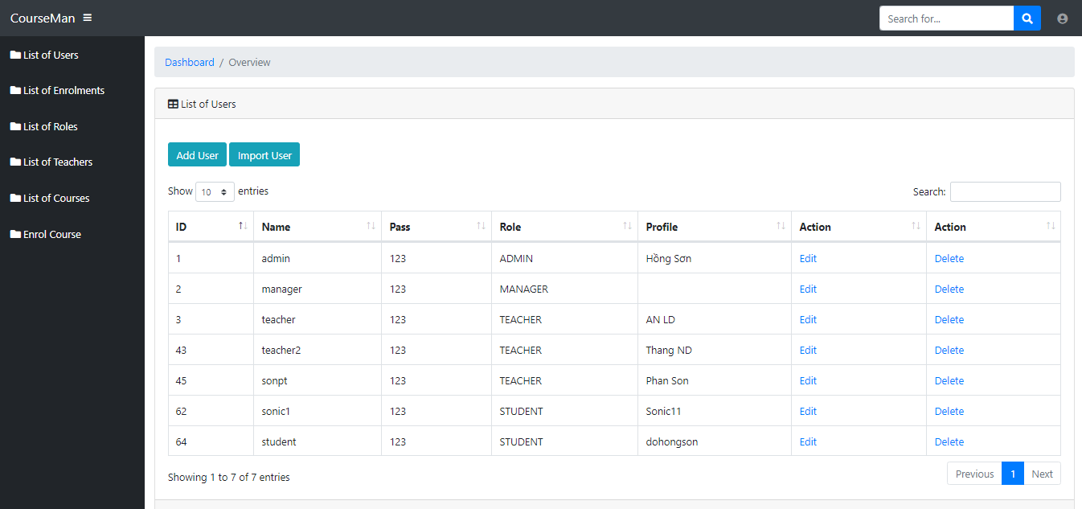

 | Giao diện hiển thị tất cả User

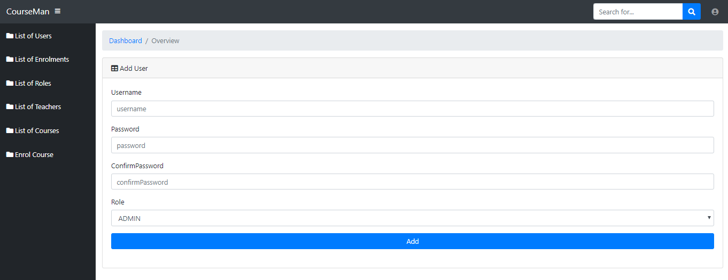

 | Giao diện thêm User mới
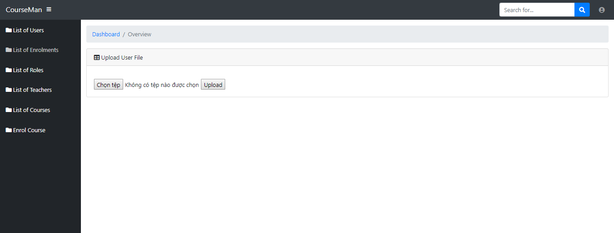

 |  | Giao diện import csv file để lấy dữ liệu User

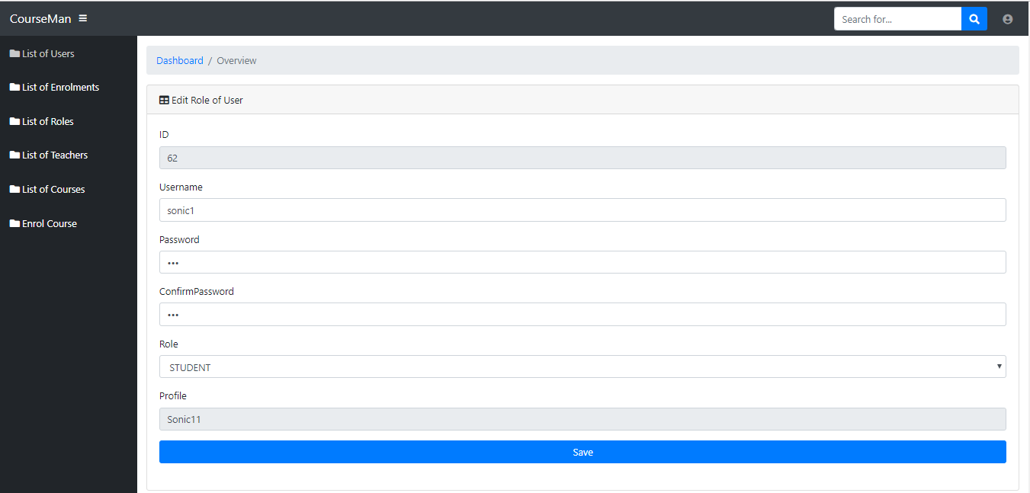

 | Giao diện Edit User

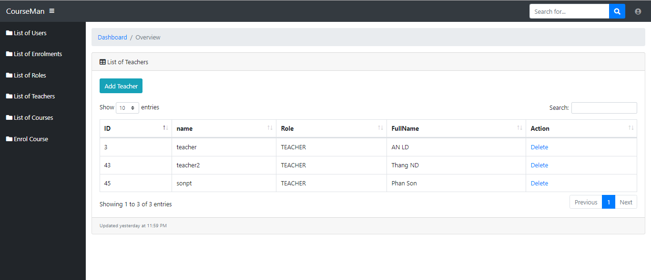

 | Giao diện hiển thị tất cả Teacher

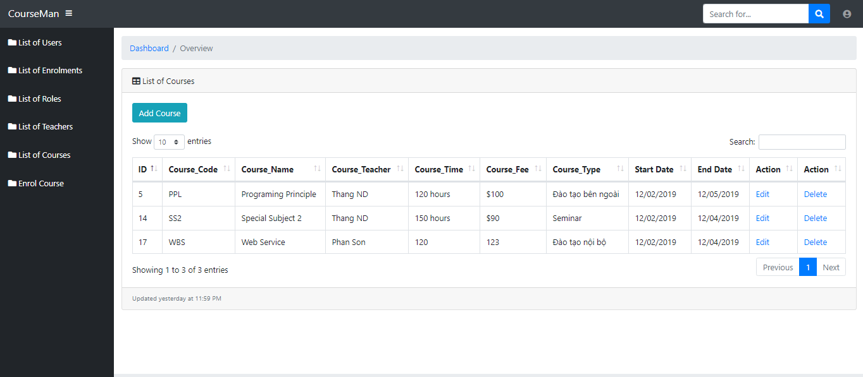

 | Giao diện hiển thị tất cả Course
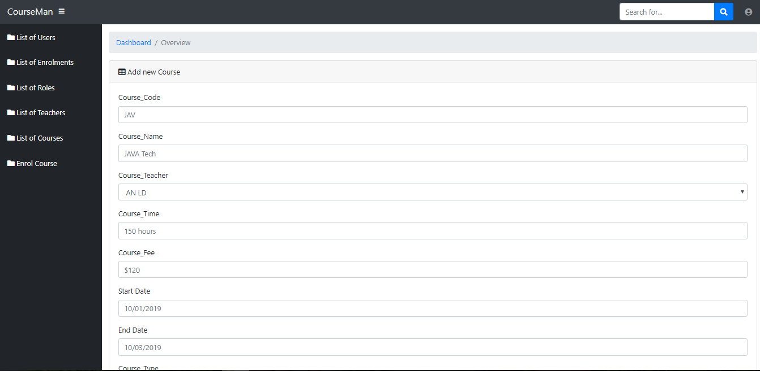

 | Giao diện thêm Course
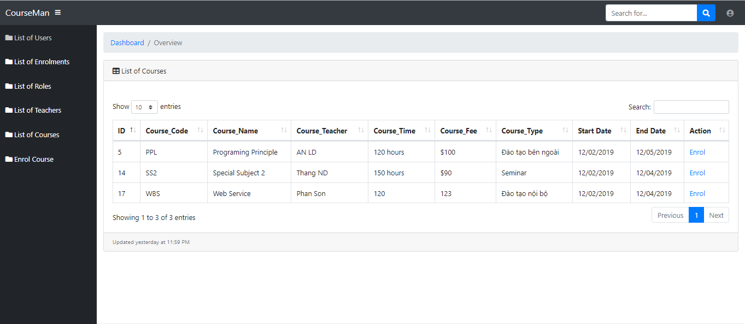

 |  | Giao diện hiển thị tất cả Course để Student Enrol

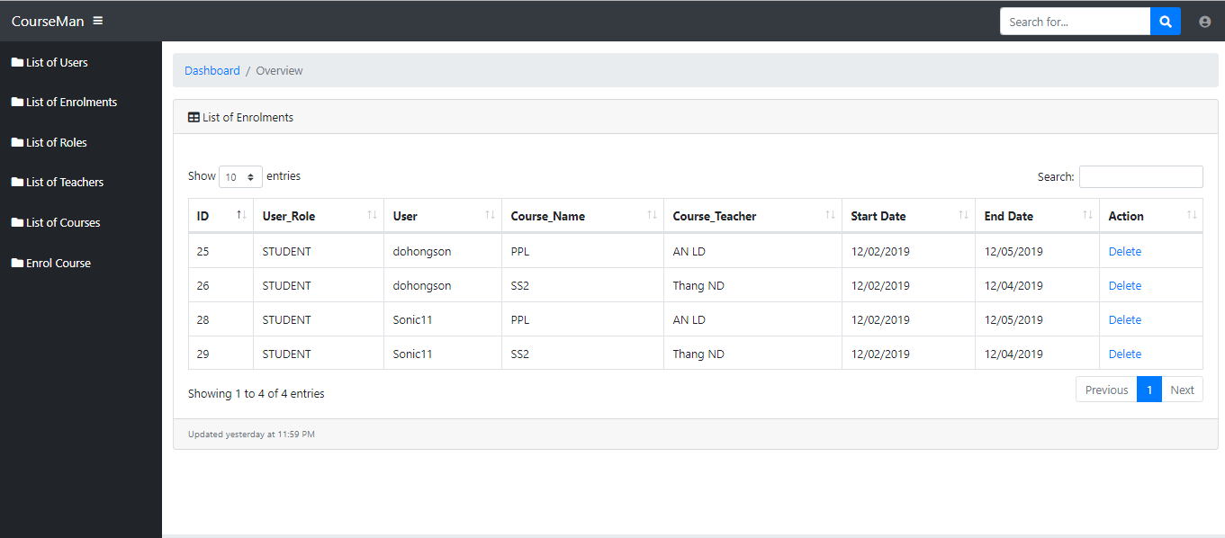

Giao diện hiển thị tất cả Course mà tất cả Student đã đăng kí

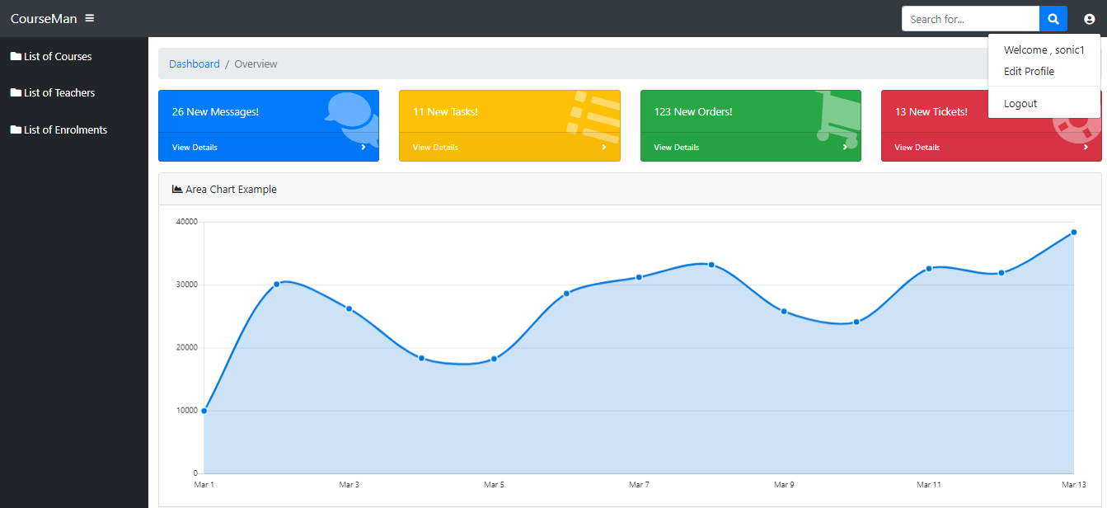

 | Giao diện khi đăng nhập với quyền Student với username : sonic1

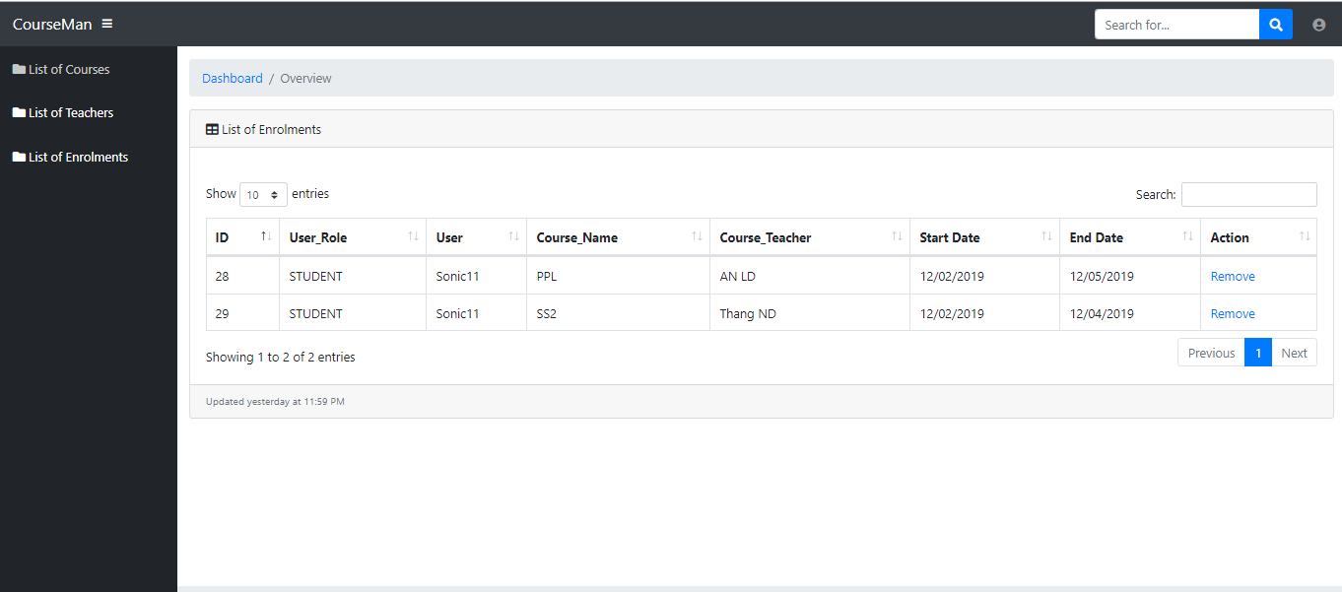

 | Giao diện hiển thị tất cả Course mà Student (sonic1) đã đăng kí

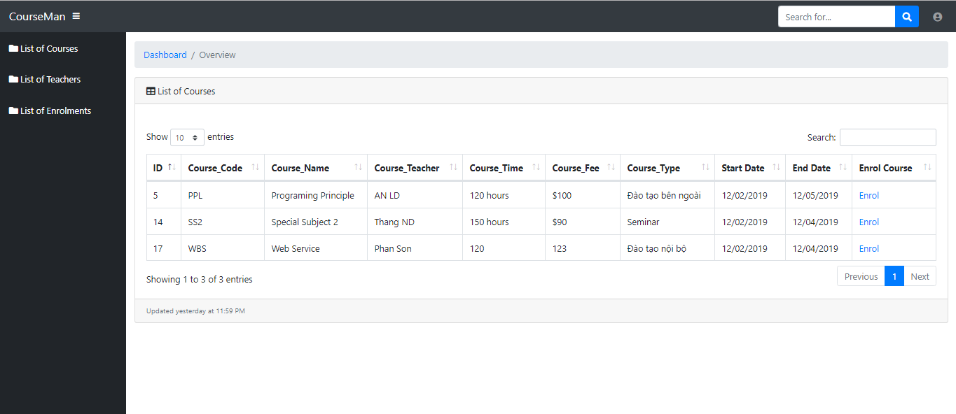

 | Giao diện hiển thị tất cả Course để Student đăng kí

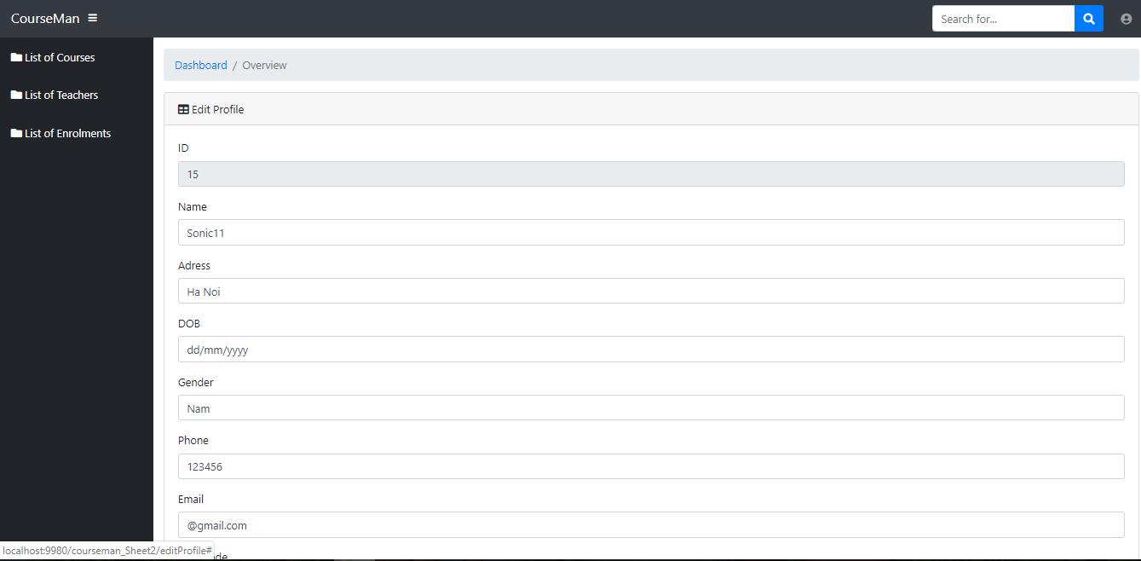

 | Giao diện sửa thông tin cá nhân của User

EER
